상품제안서
쿨링티슈 10매 | 상품코드: S42165

 |  |  |  |  |  |  | 02-713-8555 | www.synergygift.co.kr
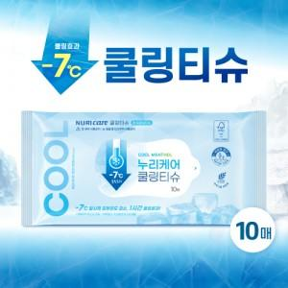

【상세/제작정보】 | <p><span style="font-size: 14pt;">※ 2천개부터 제작 가능합니다.(기본수량 미만은 제작불가)</span></p><p><span style="font-size: 14pt;">2천개부터 천단위 수량 주문 아닐 경우 인쇄로스비용 추가됩니다.(별도문의)</span></p>

【인쇄/포장옵션】 | 스티커 / 포장불가능

【공급단가】 | 수량 | 2,000~ | 3,000~ | 10,000~ | 30,000~ | 100,000~
*VAT별도 | 단가 | 1,430원 | 1,350원 | 1,280원 | 1,250원 | 1,230원

【상품 URL】 | https://www.synergygift.co.kr:443/src/goods_detail.php?gdno=42165

